Datos Baterias
Catégorie | Référence | Type de robot | Référence vente | Prix | Désignation | Homologation fabricants | Fournisseurs | Origine | Produit
 | ABB0002 | ABB 3 Cellules | ABB 3 Cellules 3HAC16831-1 | 45 | Battery Pack 3 cellules Lithium 10,8V SMB | Lithium battery connector SAFT LS33600 (x3) Capacity: 17Ah Voltage: 10.8V Dimensions: 34x100x63 mm. Weight: 283 gr |  |  | 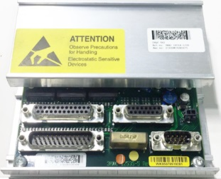 DSQC 562
 | ABB0248 | ABB 6 Cellules | ABB 6 Cellules 4944026-4 | 45 | Battery Pack 6 cellules NiCd 7,2V 4Ah | Capacity: 4Ah Voltage: 7.2V Dimensions: 62x195x30 mm. Weight: 780 gr |  |  | 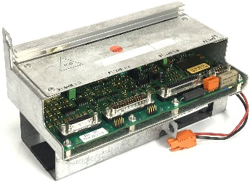 DSQC 313
 | ABB0367 |  | 3HNE00413-1 | 45 | Battery Pack 7,2V 4000mAh IRB5402 | Capacity: 4Ah Voltage: 7.2V Dimensions: 62x195x30 mm. Weight: 780 gr
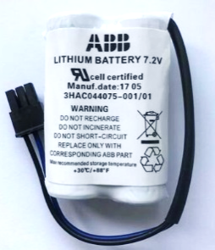 | ABB0335 | ABB 2 cellules | ABB 2 Cellules 3HAC044075-001 | 35 | Battery Unit for IRC5 RMU | Lithium battery connector. SAFT LS17500 (x2) Capacity: 3600mAh Voltage: 7.2V Dimensions: 34x17x50mm Weight: 95 g
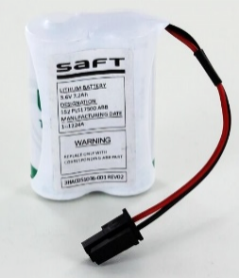 | ABB0716 | ABB EIB | ABB EIB 3HAC051036-001 | 35 | Battery EIB IRC5 3,6v - 7,2Ah | Lithium battery connector SAFT LS17500 (x2) Capacity: 7,2Ah Voltage: 3.6V Dimensions: 34x17x50mm Weight: 95 g
 |  | FANUC LR20 | 4 x LR20 A98L-0031-0005 | 10 | Piles D 1.5V Alcaline |  | 
 |  | FANUC LR14 | 4 x LR14 A98L-0031-0027 | 10 | Piles D 1.5V Alcaline
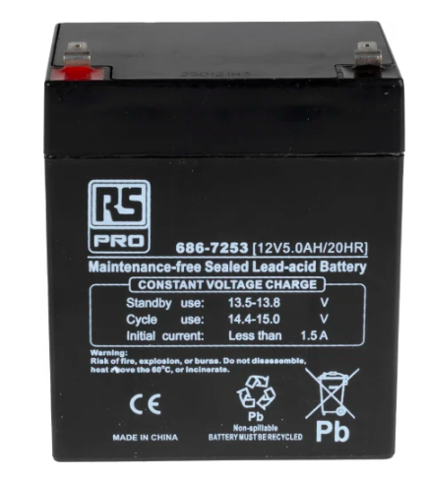 | KUK0095 | KUKA KRC2-4 | Kuka KRC2-4 2 x Pbq 5.2-12 AMP9036 | 10 | Batterie au plomb étanche RS PRO 12V 5Ah cyclique baie Kuka KRC2
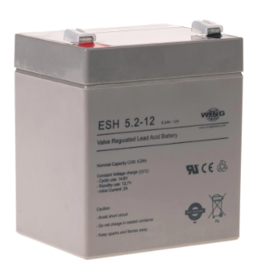 | KUK0095 |  | 2 x ESH 5,2-12 AMP9036 | 10 | Batterie au plomb étanche RS PRO 12V 5Ah cyclique baie Kuka KRC4
 | KUK0072 | KUKA Nano | Kuka Nano 2 x AMP9025 | 22.5
 | MIT002 | Mitsubishi | Mitsubishi 3 x ER6V | 18 |  | MGL00134
 |  | MITSUBISHI 4 x MR-BAT6V1 | MITSUBISHI 4 x MR-BAT6V1 | MR-BAT6V1 2CR17335A WK17 6V 1650mAh | Battery Mitsubishi baie R20FRM | PCL00249 CR123 1S1P ST1

Catégorie | Référence | Référence vente | Type de baie | Référence vente | Désignation | Homologation fabricants | Fournisseurs | Origine | Produit
 |  | ABB IRC5 et KUKA CR 2032 | ABB IRC5 | CR 2032 | Pile PC | Pile bouton CR2032 Panasonic, 3V, 20mm
 |  | ABB IRC5 et KUKA CR 2032 | KUKA KRC2 | CR 2032 | Pile PC | Pile bouton CR2032 Panasonic, 3V, 20mm
 |  | ABB IRC5 et KUKA CR 2032 | KUKA KRC2 Nano | CR 2032 | Pile PC | Pile bouton CR2032 Panasonic, 3V, 20mm
 |  | ABB IRC5 et KUKA CR 2032 | KUKA KRC4 | CR 2032 | Pile PC | Pile bouton CR2032 Panasonic, 3V, 20mm
 | ABB0003 | ABB S4 et C 2 x 3HAB2038-1 | ABB S4 | 2 x 3HAB2038-1 | Battery 3,6V Main computer S4C | Lithium battery connector SAFT LS33600 Capacity: 17000mAh Voltage: 3.6V Dimensions: 34x34x58 mm. Weight: 90 gr
 | ABB0003 | ABB S4 et C 2 x 3HAB2038-1 | ABB S4C | 2 x 3HAB2038-1 | Battery 3,6V Main computer S4C+ | Lithium battery connector SAFT LS33600 Capacity: 17000mAh Voltage: 3.6V Dimensions: 34x34x58 mm. Weight: 90 gr
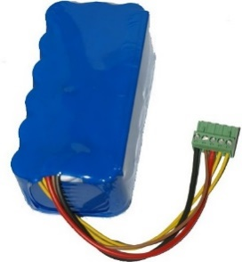 | ABB0097 | ABB S4C+ 3HAC5105-1 | ABB S4C+ | 3HAC5105-1 | Battery Pack 21,6V DSQC 508 | Lithium battery connector Capacity: 1.8Ah Voltage: 21.6V Dimensions: 67x135x43 mm. Weight: 1.14 kg |  |  | 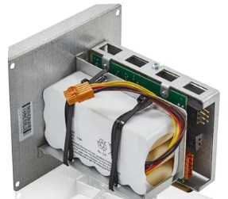 Battery Unit DSQC 508
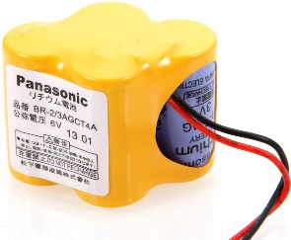 |  | BR-2/3-AGCT4A A98L-0031-0025 | FANUC | BR-2/3-AGCT4A A98L-0031-0025 | 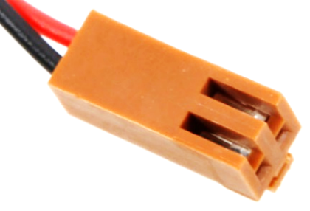 Battery FANUC 6V | Lithium battery connector PANASONIC BR-2/3-AG (x4) Capacity: 2400mAh Voltage: 6V Dimensions: mm Weight: g
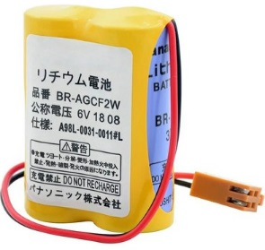 |  | BR-AGCF2W A98L-0031-0011L | A | BR-AGCF2W A98L-0031-0011L | Battery FANUC 6V | Lithium battery connector PANASONIC BR-AG (x2) Capacity: 2900mAh Voltage: 6V Dimensions: 34x17x50mm Weight: 95 g
 | FAN0019 | A02B-0200-K102 | Fanuc RJ3IB | A02B-0200-K102 | Battery Fanuc baie RJ3iB Idem A98L-0031-0012 | PCL0031 CR17450
 | FAN0019 | A02B-0200-K102 | Fanuc RJ3IC | A02B-0200-K102 | Battery Fanuc baie RJ3iC Idem A98L-0031-0012 | PCL0031 CR17450
 | FAN0019 | A02B-0200-K102 | FANUC R30iA | A02B-0200-K102 | Battery Fanuc baie R30iA Idem A98L-0031-0012 | PCL0031 CR17450
 | FAN0020 | A05B-2550-K030 | FANUC R30iA mate | A05B-2550-K030 | Battery Fanuc baie R30iA Mate Idem A98L-0031-0026 Idem A02B-0309-K102 | Batterie Hitachi Maxwell CR17335
 | FAN0019 | A02B-0200-K102 | FANUC R30iB | A02B-0200-K102 | Battery Fanuc baie R30iB Idem A98L-0031-0012 | PCL0031 CR17450
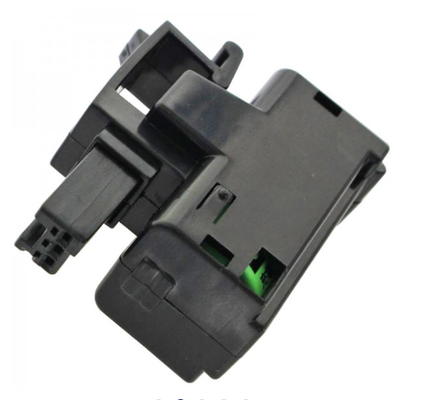 | FAN0018 | A05B-2650-K030 | FANUC R30iB Mate | A05B-2650-K030 | Battery Fanuc baie R30iB Mate Idem A98L-0031-0026 Idem A02B-0309-K102 | Batterie Hitachi Maxwell CR17335
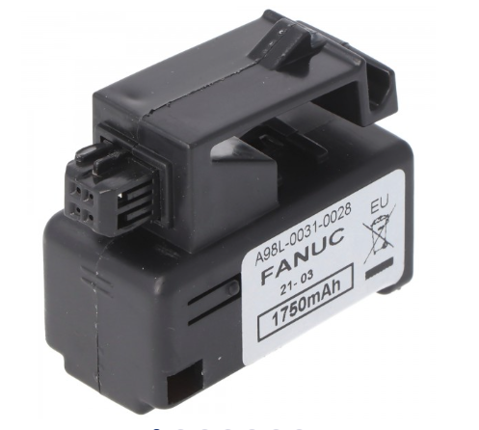 | FAN0019 | A02B-0200-K102 | FANUC R30iB + | A02B-0200-K102 | Battery Fanuc baie R30iB+ Idem A98L-0031-0012 | PCL0031 CR17450
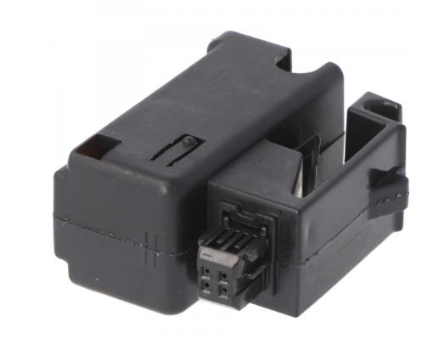 | FAN0018 | A02B-0323-K102 | FANUC R30iB Mate+ | A05B-2650-K030 | Battery Fanuc baie R30iB Mate + Idem A98L-0031-0028 | Batterie Hitachi Maxwell CR17335
 | MIT0001 | MITSUBISHI Q6-BAT | MITSUBISHI Q6-BAT | Q6-BAT | Battery Mitsubishi baie | PCL00249 CR123 1S1P ST1
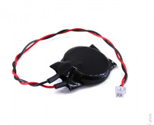 |  | UR CR2032W KTS | UR10 CB3 | CR2032W KTS | Battery baie UR

Oui
Non
SFNS

Oui | N1 |  | ABB
Non | N2 |  | FANUC
Filtre Bktronic | N3 |  | KUKA
Filtre Non Standard | Mini N1 |  | MOTOMAN
 | N2 inv

